Echeanciers
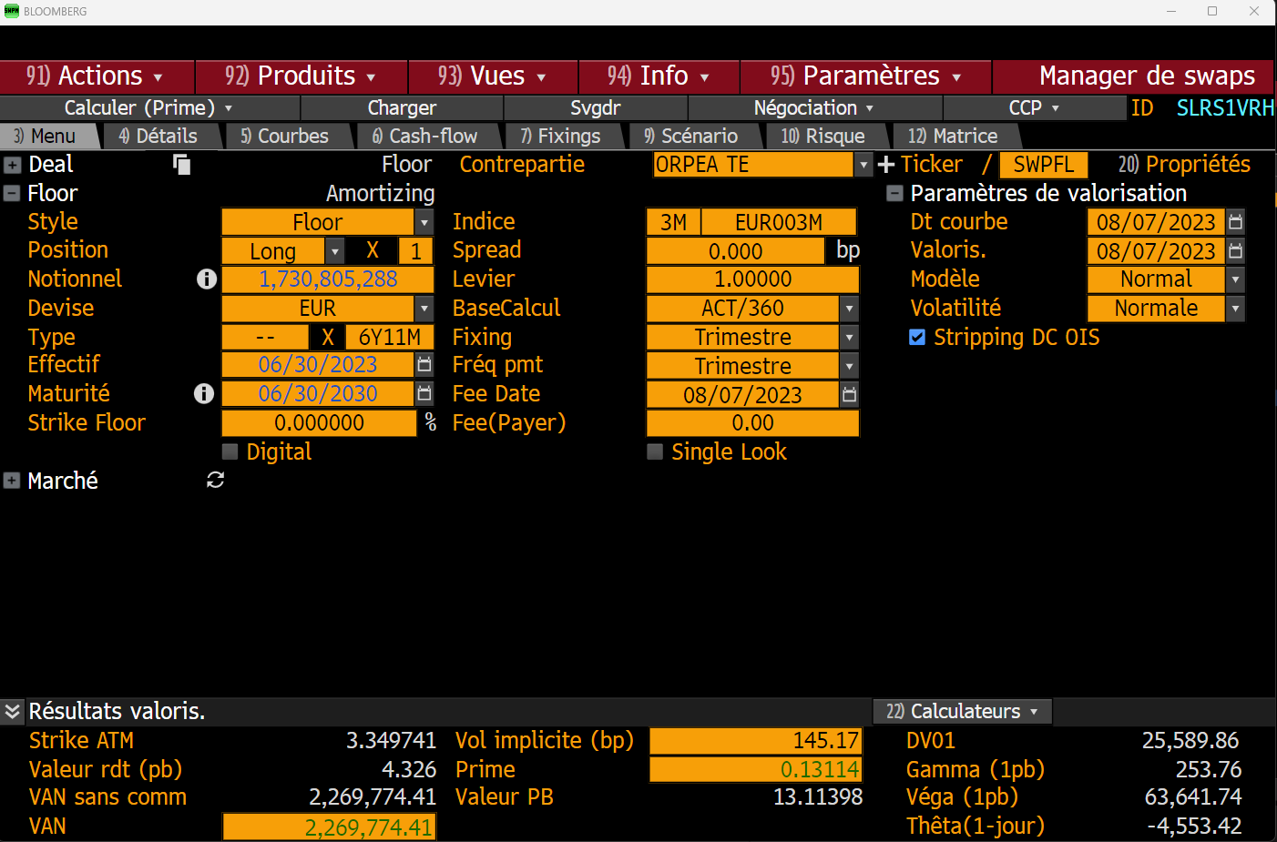
Obs_Date | Couverture G0 avec Swap non Flooré | Dettes sans floor
2016-01-01 | 23,737,500
2016-01-08 | 23,737,500 | 607,931,416 |  |  | Swap non flooré | Dette G0 non flooré
2016-01-15 | 143,737,500 | 607,667,324 | 2023-06-30 | 2023-09-30 | 1,730,805,288 | 673,811,154
2016-01-22 | 143,737,500 | 618,396,366 | 2023-09-30 | 2023-12-30 | 1,830,082,391 | 650,174,046
2016-01-29 | 143,737,500 | 618,130,292 | 2023-12-30 | 2024-03-30 | 1,828,648,884 | 639,051,094
2016-02-05 | 143,737,500 | 616,160,497 | 2024-03-30 | 2024-06-30 | 1,839,925,829 | 633,181,726
2016-02-12 | 143,737,500 | 614,476,234 | 2024-06-30 | 2024-09-30 | 2,239,202,943 | 619,598,189
2016-02-19 | 143,737,500 | 612,976,234 | 2024-09-30 | 2024-12-30 | 2,339,052,893 | 606,385,573
2016-02-26 | 143,737,500 | 612,003,874 | 2024-12-30 | 2025-03-30 | 2,288,328,573 | 596,350,029
2016-03-04 | 143,737,500 | 611,341,276 | 2025-03-30 | 2025-06-30 | 1,942,601,219 | 586,606,441
2016-03-11 | 143,737,500 | 611,341,276 | 2025-06-30 | 2025-09-30 | 1,666,875,248 | 572,122,603
2016-03-18 | 143,737,500 | 611,308,464 | 2025-09-30 | 2025-12-30 | 1,466,148,185 | 559,164,762
2016-03-25 | 143,737,500 | 611,308,464 | 2025-12-30 | 2026-03-30 | 1,255,421,028 | 546,813,904
2016-04-01 | 213,531,250 | 609,958,062 | 2026-03-30 | 2026-06-30 | 772,692,808 | 346,158,531
2016-04-08 | 293,531,250 | 601,159,136 | 2026-06-30 | 2026-09-30 | 371,963,215 | 142,291,173
2016-04-15 | 293,531,250 | 600,894,205 | 2026-09-30 | 2026-12-30 | 71,166,265 | 118,531,724
2016-04-22 | 293,531,250 | 600,309,593 | 2026-12-30 | 2027-03-30 | 70,524,976 | 110,674,392
2016-04-29 | 343,531,250 | 600,042,779 | 2027-03-30 | 2027-06-30 | 69,773,357 | 109,129,422
2016-05-06 | 343,531,250 | 598,067,334 | 2027-06-30 | 2027-09-30 | 69,064,196 | 107,015,341
2016-05-13 | 343,531,250 | 596,374,831 | 2027-09-30 | 2027-12-30 | 68,400,101 | 92,784,826
2016-05-20 | 343,531,250 | 594,615,466 | 2027-12-30 | 2028-03-30 | 67,735,396 | 87,983,947
2016-05-27 | 343,531,250 | 593,901,181 | 2028-03-30 | 2028-06-30 | 67,070,079 | 84,171,013
2016-06-03 | 343,531,250 | 593,232,899 | 2028-06-30 | 2028-09-30 | 65,897,239 | 82,763,353
2016-06-10 | 343,531,250 | 593,232,899 | 2028-09-30 | 2028-12-30 | 65,230,690 | 78,012,921
2016-06-17 | 343,531,250 | 593,200,086 | 2028-12-30 | 2029-03-30 | 64,563,522 | 78,012,921
2016-06-24 | 343,531,250 | 593,200,086 | 2029-03-30 | 2029-06-30 | 64,563,522 | 78,012,921
2016-07-01 | 343,325,000 | 591,868,098 | 2029-06-30 | 2029-09-30 | 64,563,522 | 78,012,921
2016-07-08 | 343,325,000 | 605,284,234 | 2029-09-30 | 2029-12-30 | 64,563,522 | 78,012,921
2016-07-15 | 343,325,000 | 605,018,458 | 2029-12-30 | 2030-03-30 | 64,563,522 | 78,012,921
2016-07-22 | 343,325,000 | 604,431,048 | 2030-03-30 | 2030-06-30 | 64,563,522 | 78,012,921
2016-07-29 | 343,325,000 | 594,163,490
2016-08-05 | 343,325,000 | 592,182,285 |  | Cout floor | 2,269,774 | 1,424,407
2016-08-12 | 343,325,000 | 590,481,490
2016-08-19 | 412,925,000 | 588,981,490
2016-08-26 | 412,925,000 | 588,006,543
2016-09-02 | 472,925,000 | 587,333,571
2016-09-09 | 472,925,000 | 587,333,571
2016-09-16 | 472,925,000 | 587,567,631
2016-09-23 | 472,925,000 | 587,534,818
2016-09-30 | 472,618,092 | 586,198,535
2016-10-07 | 472,618,092 | 582,746,610
2016-10-14 | 472,618,092 | 584,876,922
2016-10-21 | 472,618,092 | 584,286,703
2016-10-28 | 472,618,092 | 584,018,393
2016-11-04 | 472,618,092 | 582,032,236
2016-11-11 | 472,618,092 | 581,308,722
2016-11-18 | 472,618,092 | 578,816,817
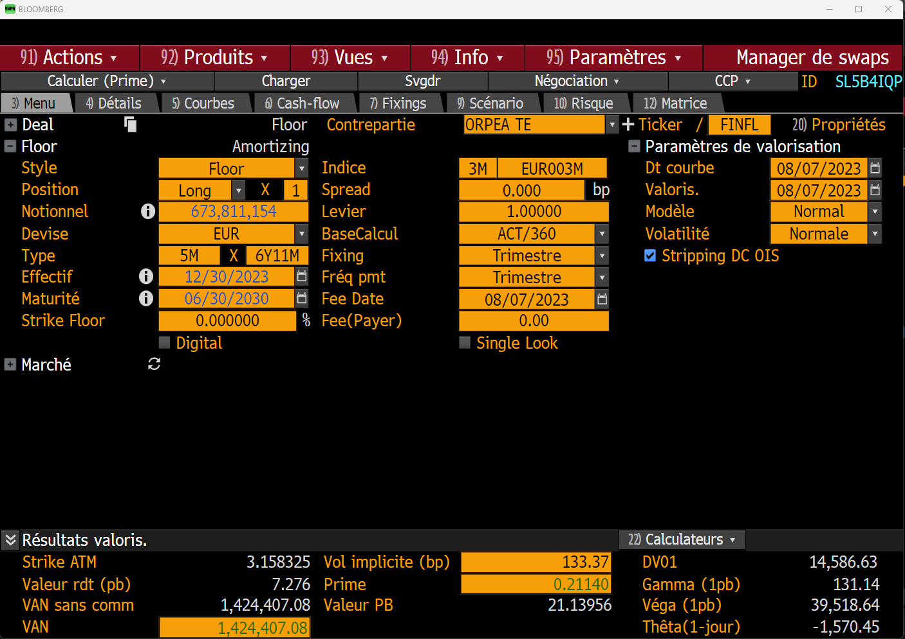
2016-11-25 | 472,618,092 | 577,839,093
2016-12-02 | 474,118,092 | 583,841,583
2016-12-09 | 474,118,092 | 583,841,583
2016-12-16 | 574,118,092 | 583,835,289
2016-12-23 | 574,118,092 | 583,802,476
2016-12-30 | 613,811,184 | 582,456,505
2017-01-06 | 713,811,184 | 580,818,781
2017-01-13 | 988,811,184 | 584,013,798
2017-01-20 | 1,118,811,184 | 583,360,852
2017-01-27 | 1,118,811,184 | 583,091,786
2017-02-03 | 1,118,811,184 | 581,207,535
2017-02-10 | 1,118,811,184 | 580,374,552
2017-02-17 | 1,118,811,184 | 577,823,341
2017-02-24 | 1,118,811,184 | 576,844,487
2017-03-03 | 1,118,748,684 | 576,162,597
2017-03-10 | 1,118,748,684 | 576,162,597
2017-03-17 | 1,118,748,684 | 576,066,395
2017-03-24 | 1,118,748,684 | 576,066,395
2017-03-31 | 1,118,441,776 | 574,715,691
2017-04-07 | 1,121,129,963 | 578,421,576
2017-04-14 | 1,121,129,963 | 576,842,597
2017-04-21 | 1,121,129,963 | 576,192,659
2017-04-28 | 1,121,129,963 | 575,922,833
2017-05-05 | 1,121,129,963 | 573,927,262
2017-05-12 | 1,121,129,963 | 572,201,279
2017-05-19 | 1,121,129,963 | 570,639,667
2017-05-26 | 1,121,129,963 | 569,659,335
2017-06-02 | 1,121,067,463 | 568,973,039
2017-06-09 | 1,121,067,463 | 568,973,039
2017-06-16 | 1,121,067,463 | 568,912,302
2017-06-23 | 1,121,067,463 | 628,879,490
2017-06-30 | 1,120,692,056 | 627,500,325
2017-07-07 | 1,120,692,056 | 623,742,820
2017-07-14 | 1,120,692,056 | 625,820,625
2017-07-21 | 1,120,692,056 | 625,166,345
2017-07-28 | 1,120,692,056 | 624,895,752
2017-08-04 | 1,120,692,056 | 612,895,358
2017-08-11 | 1,120,692,056 | 612,163,150
2017-08-18 | 1,120,692,056 | 609,599,802
2017-08-25 | 1,120,692,056 | 608,618,753
2017-09-01 | 1,120,629,556 | 607,928,091
2017-09-08 | 1,120,629,556 | 607,928,091
2017-09-15 | 1,120,629,556 | 607,866,853
2017-09-22 | 1,120,629,556 | 607,834,040
2017-09-29 | 1,190,254,403 | 606,705,929
2017-10-06 | 1,190,254,403 | 605,178,421
2017-10-13 | 1,190,254,403 | 598,232,376
2017-10-20 | 1,190,254,403 | 597,568,357
2017-10-27 | 1,190,254,403 | 597,296,992
2017-11-03 | 1,190,254,403 | 595,403,179
2017-11-10 | 1,190,254,403 | 594,474,174
2017-11-17 | 1,190,254,403 | 591,904,710
2017-11-24 | 1,190,254,403 | 590,922,592
2017-12-01 | 1,190,191,903 | 590,227,545
2017-12-08 | 1,250,191,903 | 590,227,545
2017-12-15 | 1,250,191,903 | 590,164,793
2017-12-22 | 1,250,191,903 | 590,131,981
2017-12-29 | 1,249,816,461 | 589,000,412
2018-01-05 | 1,449,816,461 | 587,471,608
2018-01-12 | 1,449,816,461 | 581,249,918
2018-01-19 | 1,449,816,461 | 580,993,114
2018-01-26 | 1,449,816,461 | 580,311,387
2018-02-02 | 1,449,816,461 | 578,563,100
2018-02-09 | 1,449,816,461 | 579,201,675
2018-02-16 | 1,449,816,461 | 577,795,701
2018-02-23 | 1,449,816,461 | 575,312,505
2018-03-02 | 1,449,753,961 | 574,824,872
2018-03-09 | 1,449,753,961 | 574,613,025
2018-03-16 | 1,449,753,961 | 574,547,793
2018-03-23 | 1,449,753,961 | 574,514,981
2018-03-30 | 1,449,379,547 | 573,145,686
2018-04-06 | 1,449,379,547 | 571,223,734
2018-04-13 | 1,449,379,547 | 579,779,596
2018-04-20 | 1,549,379,547 | 579,109,799
2018-04-27 | 1,549,379,547 | 578,836,874
2018-05-04 | 1,549,379,547 | 576,936,928
2018-05-11 | 1,549,379,547 | 575,932,428
2018-05-18 | 1,549,379,547 | 573,349,635
2018-05-25 | 1,549,379,547 | 572,365,145
2018-06-01 | 1,549,317,047 | 571,661,193
2018-06-08 | 1,549,317,047 | 571,661,193
2018-06-15 | 1,549,317,047 | 571,598,418
2018-06-22 | 1,549,317,047 | 571,565,605
2018-06-29 | 1,548,943,141 | 558,182,694
2018-07-06 | 1,548,943,141 | 556,651,279
2018-07-13 | 1,548,943,141 | 559,030,159
2018-07-20 | 1,548,943,141 | 558,355,968
2018-07-27 | 1,548,943,141 | 558,082,254
2018-08-03 | 1,548,943,141 | 546,179,212
2018-08-10 | 1,548,943,141 | 545,253,818
2018-08-17 | 1,548,943,141 | 542,665,781
2018-08-24 | 1,548,943,141 | 541,680,423
2018-08-31 | 1,548,880,641 | 540,971,968
2018-09-07 | 1,548,880,641 | 540,971,968
2018-09-14 | 1,548,880,641 | 540,965,393
2018-09-21 | 1,548,880,641 | 540,875,862
2018-09-28 | 1,548,506,721 | 540,455,560
2018-10-05 | 1,548,506,721 | 537,955,413
2018-10-12 | 1,548,506,721 | 527,017,853
2018-10-19 | 1,548,506,721 | 526,755,507
2018-10-26 | 1,548,506,721 | 526,065,730
2018-11-02 | 1,548,506,721 | 524,312,205
2018-11-09 | 1,548,506,721 | 523,475,829
2018-11-16 | 1,548,506,721 | 522,051,174
2018-11-23 | 1,598,506,721 | 519,564,736
2018-11-30 | 1,598,444,221 | 519,066,662
2018-12-07 | 1,598,444,221 | 518,851,740
2018-12-14 | 1,673,444,221 | 518,845,124
2018-12-21 | 1,743,444,221 | 518,754,165
2018-12-28 | 1,743,444,221 | 530,331,603
2019-01-04 | 2,143,069,060 | 528,598,739
2019-01-11 | 2,143,069,060 | 536,610,469
2019-01-18 | 2,143,069,060 | 536,347,532
2019-01-25 | 2,143,069,060 | 535,815,757
2019-02-01 | 2,143,069,060 | 521,899,750
2019-02-08 | 2,143,069,060 | 521,141,077
2019-02-15 | 2,143,469,060 | 527,210,125
2019-02-22 | 2,143,469,060 | 525,436,870
2019-03-01 | 2,143,406,560 | 524,220,950
2019-03-08 | 2,143,406,560 | 524,004,992
2019-03-15 | 2,143,406,560 | 528,937,858
2019-03-22 | 2,143,406,560 | 528,905,046
2019-03-29 | 2,143,031,647 | 562,507,607
2019-04-05 | 2,143,031,647 | 560,972,226
2019-04-12 | 2,143,031,647 | 549,157,003
2019-04-19 | 2,138,031,647 | 548,892,506
2019-04-26 | 2,138,031,647 | 548,197,291
2019-05-03 | 2,138,031,647 | 546,440,240
2019-05-10 | 2,138,031,647 | 552,415,878
2019-05-17 | 2,138,031,647 | 549,808,025
2019-05-24 | 2,138,031,647 | 548,819,313
2019-05-31 | 2,137,969,147 | 548,097,086
2019-06-07 | 2,137,969,147 | 548,097,086
2019-06-14 | 2,137,969,147 | 535,590,386
2019-06-21 | 2,137,969,147 | 535,532,205
2019-06-28 | 2,137,595,475 | 523,105,084
2019-07-05 | 2,137,595,475 | 516,281,902
2019-07-12 | 2,137,595,475 | 515,302,613
2019-07-19 | 2,137,595,475 | 515,017,228
2019-07-26 | 2,137,595,475 | 514,319,272
2019-08-02 | 2,137,595,475 | 501,709,443
2019-08-09 | 2,137,595,475 | 501,094,977
2019-08-16 | 2,137,595,475 | 504,651,313
2019-08-23 | 2,137,595,475 | 502,143,104
2019-08-30 | 2,137,532,975 | 496,634,223
2019-09-06 | 2,137,532,975 | 496,416,182
2019-09-13 | 2,137,532,975 | 496,416,182
2019-09-20 | 2,137,532,975 | 496,332,262
2019-09-27 | 2,137,532,975 | 493,581,225
2019-10-04 | 2,092,159,287 | 500,419,513
2019-10-11 | 2,092,159,287 | 489,485,252
2019-10-18 | 2,092,159,287 | 489,204,930
2019-10-25 | 2,092,159,287 | 488,781,956
2019-11-01 | 2,092,159,287 | 488,110,471
2019-11-08 | 2,092,159,287 | 487,394,828
2019-11-15 | 2,092,159,287 | 486,281,884
2019-11-22 | 2,092,159,287 | 482,526,876
2019-11-29 | 2,091,346,787 | 486,300,031
2019-12-06 | 2,091,346,787 | 486,080,940
2019-12-13 | 2,091,346,787 | 486,070,390
2019-12-20 | 2,091,346,787 | 485,991,696
2019-12-27 | 2,091,346,787 | 485,222,481
2020-01-03 | 2,099,410,827 | 484,008,125
2020-01-10 | 2,099,410,827 | 479,331,244
2020-01-17 | 2,099,410,827 | 479,050,134
2020-01-24 | 2,099,410,827 | 478,625,212
2020-01-31 | 2,099,410,827 | 478,625,212
2020-02-07 | 2,099,410,827 | 477,476,647
2020-02-14 | 2,099,410,827 | 477,476,647
2020-02-21 | 2,099,410,827 | 477,898,410
2020-02-28 | 2,099,410,827 | 477,766,358
2020-03-06 | 2,099,410,827 | 477,546,211
2020-03-13 | 2,099,410,827 | 477,535,661
2020-03-20 | 2,099,410,827 | 477,455,479
2020-03-27 | 2,099,410,827 | 475,033,733
2020-04-03 | 2,098,895,424 | 473,892,560
2020-04-10 | 2,098,895,424 | 459,547,294
2020-04-17 | 2,098,895,424 | 459,264,493
2020-04-24 | 2,098,895,424 | 458,837,613
2020-05-01 | 2,098,895,424 | 458,837,613
2020-05-08 | 2,104,576,424 | 457,604,580
2020-05-15 | 2,104,576,424 | 457,543,711
2020-05-22 | 2,104,576,424 | 456,024,843
2020-05-29 | 2,104,576,424 | 455,890,802
2020-06-05 | 2,104,576,424 | 455,669,595
2020-06-12 | 2,104,576,424 | 455,667,813
2020-06-19 | 2,104,576,424 | 455,588,714
2020-06-26 | 2,103,865,424 | 443,001,603
2020-07-03 | 2,103,349,722 | 442,083,231
2020-07-10 | 2,103,349,722 | 430,711,149
2020-07-17 | 2,115,349,722 | 430,425,804
2020-07-24 | 2,115,349,722 | 429,996,958
2020-07-31 | 2,115,349,722 | 447,996,958
2020-08-07 | 2,115,349,722 | 446,832,133
2020-08-14 | 2,115,349,722 | 446,832,133
2020-08-21 | 2,115,349,722 | 486,752,602
2020-08-28 | 2,115,349,722 | 486,616,542
2020-09-04 | 2,115,349,722 | 486,394,270
2020-09-11 | 2,115,349,722 | 486,381,925
2020-09-18 | 2,115,349,722 | 486,302,178
...

